Sheet1
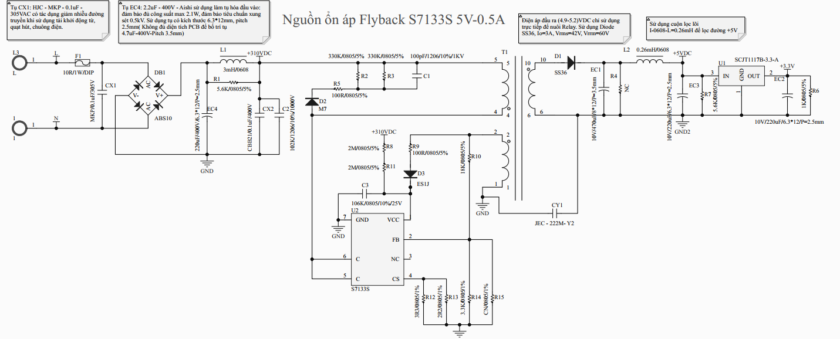
 |  | RfbH | 18000 | 18
 |  | RfbL | 3300 | 3.3
 |  | NS | 13 | Vòng
 |  | Naux | 28 | Vòng
 |  | Vd | 0.85 | Volt | Maximum Forward voltage
 |  | Vfb_ref | 2 | Volt
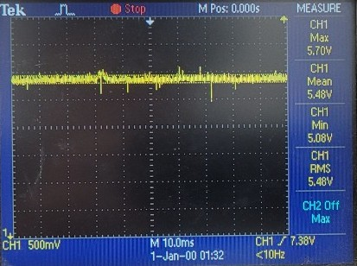
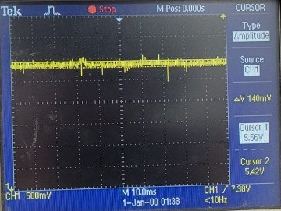
 |  | Vo | 5.1435064935 |  |  | Ripple đầu ra 5V - Tụ hóa đầu ra 10V/470uF
 |  |  |  |  | 553800
 |  |  |  |  | 92400
 |  |  |  |  | 5.9935064935 |  | V.max | 5.6
 |  |  |  |  | 5.1435064935 |  | V.min | 5.42
 |  |  |  |  |  |  | V.rms | 5.48
 |  |  |  |  |  |  | %ripple + | 3.3210332103
 |  |  |  |  |  |  | %Ripple - | 1.0948905109

 |  |  |  |  |  | Fmax | 53437.5

 |  | Rcs | 1.5
Dòng peak |  | Ipk | 0.33333333333 | A |  |  |  |  | PIV | 0
 |  | Io | 0.70512820513 | A

 |  | công suất peak trên trở |  | 0.16666666667 | W
 |  | dòng liên tục thứ cấp |  | 0.4

 | 4 |  | 1118555.8536
 | 350
 | 0.000078
 | 0.324
 | 53500

Biến áp
Tính độ tự cảm theo công thức trong Datasheet IC S7133S
1 | Công suất đầu ra max | P_out.max | 2 | W
2 | Hiệu suất chuyển đổi max | n | 65 | %
3 | tần số hoạt động lớn nhất | F_max | 55 | kHz | Chọn giá trị tần số hoạt động tối đa cho IC S7133S, theo giá trị trong Report của hãng Semiconductor
4 | Dòng điện đỉnh | I_pk | 0.33333333333 | A
5 | Độ tự cảm cuộn sơ cấp | L_p | 1.006993007 | mH

==> | Vậy chọn độ tự cảm của cuộn Sơ cấp với giá trị | L_p | 1.007 | mH | 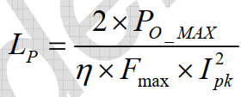

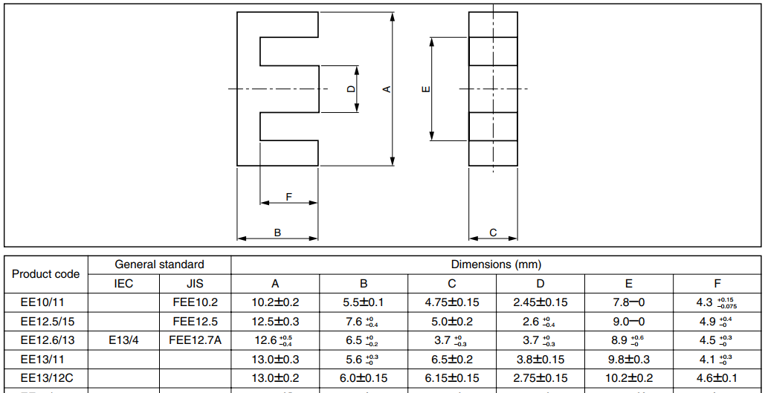
Lựa chọn Lõi từ, số vòng cho các cuộn dây
Chọn EE13/12C
D | 2.75 | mm | 2.6 | mm
C | 6.15 | mm | 6 | mm
A_e | 16.9125 | mm2 | 15.6
Bsat | 0.3
I_over | 0.5 | A

N_p.min | 99.23626509
 | 107.58547009

Vậy số vòng dây (lý thuyết) min cần chọn là 108 vòng

Lấy điện áp đầu ra 5V (lý thuyết) để làm giá trị gốc trong việc tính toán các giá trị khác

 | Cuộn thứ cấp
1 | Số vòng trên cuộn thứ cấp (Min) | Ns | 8.6361266243 | vòng
2 | Số vòng cuộn dây sơ cấp nhỏ nhất (lý thuyết) | N_p.min | 107.58547009 | vòng
5 | Điện áp tối đa trên mosfet | Vds.pk | 700 | VDC
6 | Điện áp hoạt động an toàn trên Moset nằm trong khoảng 80% | Vds.max | 560 | VDC | 80%Vds.peak
7 | %Điện áp dđột biết do tụ ký sinh | %Spike | 30 | % | 0.3
8 | Reflected Voltage Điện áp trên cuộn sơ cấp | Vref | 56.06
9 | Tỉ lệ cuộn dây Sơ cấp / Thứ cấp | n | 12.46

 | Cuộn nguồn VCC
 | dòng hoạt động của IC | I(Vcc) | 0.0005 | A
 | chọn 1 trở hạn dòng vào VCC | R(Vcc) | 100 | Ohm
 | Điện áp trên trở | V.R(Vcc) | 0.05 | VDC
 | Điện áp trên Diode VCC | V.ak.Vcc | 1.7 | VDC
 | Chọn điện áp hoạt động | Vcc | 12 | VDC
 | --> điện áp trên cuộn phụ | V_Aux | 13.75 | VDC
 | Điện áp trên Diode đầu ra | V.ak.out | 0.85 | VDC
 | Điện áp đầu ra | V.out | 5 | VDC
 | Số vòng cuộn nguồn nuôi | N.Aux | 20.29858822 | VDC
 | tỉ lệ |  | 2.3504273504

 | Dòng điện quá tải trên đầu ra thứ cấp | I_over | 0.625 | A
 | Chọn số vòng dây trên cuộn sơ cấp | N_p | 110 | vòng (>107 vòng)
 | Số vòng dây tối đa trên cuộn thứ cấp | N_s.max | 14.666666667 | vòng

 | lựa chọn số vòng trên cuộn dây thứ cấp > 14 vòng | N_s | 15 | vòng

 |  | Io | 0.61111111111
 | Vậy số vòng trên cuộn Aux | N_Aux | 35.256410256

 | Tính điện áp đầu ra
 | RfbH | 18000 | 18
 | RfbL | 3300 | 3.3
 | NS | 15 | Vòng
 | Naux | 35.256410256 | Vòng
 | Vd | 0.85 | Volt | Maximum Forward voltage
 | Vfb_ref | 2 | Volt
 | Vo | 4.642231405
 |  |  |  | 639000
 |  |  |  | 116346.15385
 |  |  |  | 5.492231405
 |  |  |  | 4.642231405

 | thử nghiệm cuộn biến áp thực tế

 | Độ tự cảm sơ cấp | L_p | 1 | mH
 | Số vòng cuộn sơ cấp | N_p | 110 | vòng
 | Số vòng cuộn thứ cấp | N_s | 13 | vòng
 | Số vòng cuộn nguồn VCC | N_Aux | 28 | vòng

